Sheet1
首页、转账功能页面迁移时已发现的问题
问题分类 | 问题项 | 影响功能 | 备注 | 图片
uniapp框架问题 | 通过uni.getSystemInfoSync()获取系统参数是，windowHeight、windowWidth值为空，导致计算状态栏高度出错 | 顶部导航栏被状态栏遮挡 | 未发现问题 | 
 | uni-easyinput组件文字样式未垂直居中 | 转账页面表单样式错乱 | 未发现问题 |  | 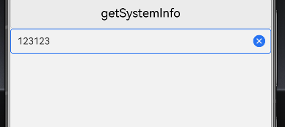
 | 基于pages.json参数配置的弹窗样式不生效 | 公共弹窗整体背景无法设置透明色 | 具体是指哪个属性？
 | webview加载第三方页面白屏 | 加载代销理财，crm活动白屏 | 这个不确定，加载baidu.com也会白屏吗？
第三方组件、插件不兼容 | 索引列表 uv-index-list无法加载 | 开户行，用户通讯录列表展示不成功 | 这个不确定
 | iframe加载第三方页面的列表样式乱了 | 看点模块展示样式有问题 | 未发现问题 | 

其他未测试但是存在的问题
问题分类 | 问题项 | 影响功能
uniapp框架问题 | 部分插件在鸿蒙上不支持，需要替换或者重新集成 | 功能暂不完善：在线更新、自定义加载loading及全屏遮罩 h5页面上不支持：数据缓存、定位、屏幕方向设置（竖屏横屏）等 | 可以说的详细点吗？
 | WebView加载远程H5页面，其中部分机制在Dcloud鸿蒙中尚未明确解决方案（如缓存共享、页面传参及权限调用等） | 加载服务器h5页面，存款，生活缴费等 | 可以说的详细点吗？
备注：目前这些问题在陆续和dcloud沟通，以确认是BUG还是需要更换其他方案解决

